1.撮影までの流れ
都立舎人公園 撮影までの流れ

〇まずはサービスセンターへお電話ください。
都立公園内での撮影を希望される場合、その撮影が占用許可の対象にあたるか判断させていただき、公園の利用ルールに抵触する場合には、撮影をお断りしております。
企画書のご提出前にサービスセンターへお電話いただき、撮影内容をお示しのうえ、あらかじめご相談いただくことをお願いしております。

舎人公園サービスセンター ☎ （０３）３８５７－２３０８

〇撮影するために一時占用許可のご申請が必要となった場合。
このファイル内にある①「企画書」の記入と、②「撮影希望場所地図」の作成をお願いいたします。
作成後は撮影予定日の10日前までにメールにてご提出ください。
※ 件名 【占用許可】 撮影申請
なお、メール到着後から許認可審査完了までに１週間から最長１０日程度、お時間をいただきます。
①企画書の作成 （記入例を参考に漏れなく作成してください。）
②公園地図に撮影希望場所をマーキングし求積図を作成してください。（移動し複数ヶ所での撮影可。）

mail ： toneri@tokyo-park.or.jp 件名：【占用許可】撮影申請

〇ご提出いただいた企画書に基づき、審査させていただきます。
（審査結果をお伝えするまでに１週間から最長10日程度、お時間をいただきます。）

〇ご担当者様宛てに、審査結果をお電話またはメールにてお知らせいたします。
申請内容により、調整していただく場合がございます。ご連絡のとれる連絡先でご申請ください。
★撮影当日の流れ
〇撮影前にサービスセンター窓口にて「占用許可申請書」の作成をお願いいたします。
撮影（準備含む）前に、担当者様がサービスセンター窓口へご来所いただき、東京都へ提出する「占用許可申請書」を作成いただくようお願いいたします。
なお、占用許可申請書は事前にご提出いただいている企画書と相違が無いようにお願いします。
企画書との相違によって審査結果に影響する・実施内容が一般利用者にご迷惑や不利益をもたらす可能性があると判断した場合には申請自体をお断りする場合があります。

〇「占用料」のお支払いをお願い致します。
ご申請いただいた種別、占用面積、占用時間に応じて占用料を事前にお支払いいただきます。
なお、一度決済が完了したご申請は理由の如何を問わず、キャンセルや減量減額、追加増額はできません。 あらかじめ、撮影許可申請前に十分にご検討のうえ、申請をお願いします。

〇「許可済み腕章」と「公園占用許可証」を受け取ってください。

〇「納入通知書兼領収証書」をお受け取り、撮影を開始してください。

〇撮影終了後「許可済み腕章」をご返却いただき舎人公園での撮影は完了です。

5.陸上競技場での撮影について
陸上競技場での撮影について

陸上競技場内での撮影をご希望される場合、以下の内容をご確認いただき、ご申請をお願い申し上げます。

1 | 撮影可否について
 | ・原則撮影が出来るのは陸上競技に関する撮影のみです。
 |  | ※撮影内容によっては、許可できない場合がございます。
 | ・陸上競技場の撮影については「都立舎人公園撮影までの流れ」と同一です。
注意事項①
注意事項②
 |  | ルールについては |  |  | をご確認ください。

2 | 許可対象外の撮影について
 | ・陸上競技場の使用目的に該当しない撮影
 | ・バラエティー番組内での陸上企画の撮影
 | ・ドローンを使用した撮影
 | ・周辺の住民にご迷惑(振動・騒音・公序良俗に反する内容)になるような撮影

3 | 撮影料金（施設使用料）について
 | 撮影時は陸上競技場を貸切利用していただきます。
 | 当日の撮影前にサービスセンターでお支払いください。

 | ・陸上競技(トラックのみ使用) |  |  | 午前（9時～12時） |  | 23,000円
 |  |  |  | 午後（1時～5時） |  | 31,600円

 | ・フィールド競技(芝含む全面使用) |  |  | 午前（9時～12時） |  | 28,800円
 |  |  |  | 午後（1時～5時） |  | 44,600円

4 | 撮影日について

 | 優先利用日・団体利用貸切日・一般開放日 及び 繁忙期にあたる3月～5月、9月～11月の撮影はできません。
 | 撮影希望日の1か月前までにサービスセンターにご連絡ください。
 | 撮影内容を確認させていただいた後、企画書の提出を求めます。
 | 企画書の内容を精査させていただき、可否を判断いたします。可否の結果はメールでご連絡いたします。
 | ※企画書を提出した段階では、撮影許可ではございません。

5 | 手続きの流れ
 | ① | 電話連絡 ：撮影希望日の1ヶ月前までにサービスセンターに電話連絡をしてください。
 |  | 内容を確認させていただいた後、企画書の提出を求めます。

 | ② | 仮予約 ：陸上競技場の陸上競技(トラックのみ使用)の撮影に伴う貸切利用予約は、
 |  | お電話をいただいた時点で仮予約の受付とします。
 |  | ただし、撮影希望日の20日前までに企画書の提出が無い場合は、仮予約を取消いたします。
 |  | ※フィールド競技(芝含む全面使用)は、抽選会にご参加し予約をお取りください。
 |  | ( 6 注意事項をご覧ください)

 | ③ | 企画書の提出 ： 撮影希望日の20日前までにメールにてご送付ください。
 |  | メール送信後はお手数ですがお電話で送信した旨のご連絡をお願いします。
 |  | 企画書を提出した段階で撮影の可否は決定しておりません。
 |  | 企画書の内容によっては許可ができませんので、予めご了承ください。

 | ④ | 許可の連絡：撮影の可否については舎人公園サービスセンターからメールでご連絡します。
 |  | 許可の連絡を差し上げた段階で、貸切利用予約は確定します。

6 | 注意事項
 |  | フィールド利用について（毎月１回のみ）
 |  | フィールド競技(芝含む全面使用)の利用には抽選による事前予約が必要です。
 |  | フィールド競技の撮影をご希望される場合は抽選会に参加し利用予約を行ってください。
 |  | ※当選した場合のみ、貸切利用予約ができます。

 |  | ▼ | 陸上競技場抽選会
 |  |  | 利用2ヵ月前の第2火曜日午前11時～サービスセンター会議室で開催。
 |  | ※抽選会に参加を希望される場合は事前にサービスセンターと調整してください。

7 | 陸上競技場のロケハン（下見を含む）について
 |  | 撮影内容が許可される内容であることを前提にロケハンを許可しています。
 |  | ロケハンを希望される場合は陸上競技場担当者と事前調整を行って来園日を決めて
 |  | ください。 （陸上競技場 03-3857-7949）
 |  | 事前調整なしに来園された場合、ロケハン（下見を含む）をお断りする場合がございます。

 |  |  |  |  |  | 舎人公園サービスセンター

6.企画書 (記入例)
サービスセンター確認日
年 月 日
記入例
提出日：令和 △ 年 ● 月 □ 日

撮影者と申請者が異なる場合、領収証書を発行する会社（または団体や個人）の名称でご記入ください。
①企画書
 |  | 会社所在地：東京都〇〇区△△××□□
舎人公園サービスセンター行 |  | 会社名：（株）TONERI
 |  | 担当者：舎人太郎
 |  | 会社電話番号：03－××××ー□□□□
 |  | mail：××××@□□□□

撮影種類 | ・写真撮影 ・動画撮影（ ・映画 ・テレビ ・ビデオ（ネット配信含む） ）

撮影が許可される日時の範囲で、予備日は1日のみご申請ください。
 | ※該当するものを〇で囲ってください。
撮影日 | 令和 △年 ●月 △日 （ ◆曜日） （予備日 ）
 | 午前 ・ 午後 10 時 ～ 午前 ・ 午後 3 時 ( 5 ) 時間
場所・面積 | 舎人公園（ □□□□広場 ） （ 1500 ）㎡使用
撮影内容 | □□□□商品を紹介するため、ＷＥＢ用ＣＭの動画撮影。 ＣＭは●月△日より配信予定。 ※具体的に詳しく記載して下さい。
撮影面積,、撮影場所については、必ずサービスセンターと打ち合わせをお願いします。

持込み機材・道具 | VTR １台 ・ カメラ 台 ・ 三脚 １台 ・ モニター １台 ・
当日持ち込み予定の物品は
漏れなくご記入ください。
※最近、申請されていないものを持ち込まれるケースが増えています。
 | レフ板（寸法： ㎝ × ㎝ ）

 | その他（ 花束一式 ）

撮影人数 （エキストラ・ 立会人・ 警備員・含む） | カメラマン（ １ ）名、 モデル（ ）名、 出演者（ １ ）名、

10人までになるよう調整ください。
 | スタッフ（ ３ ）名、 エキストラ（ ）名、

 | その他（ ３ ）名、 合計人数 ８ 名
番組名/ 雑誌名 | 番 組 名 ・ 雑 誌 名 等 （ 20●●年春公開映画 「●●●●」 ）

 | 放送日時・発売日等 （ ●月△日 ）放送局・時間（ ）

責任者 | 当日担当者： 舎人 太郎 | 当日連絡先（携帯番号）：090-〇〇〇〇-□□△△

同意書
上記申請者は別紙【注意事項】を理解し同意します。撮影時には事務所の指示に従い、来園者の安全面には配慮し、公園財産の破損及び事故、問題発生時には責任をもって対処します。
氏名 令和 年 月 日
撮影当日、窓口にて
直筆していただきます。
予めご了承ください。

◆ご注意ください。
ご提出いただいた企画書に基づいて、撮影の許可・不許可の判断をさせていただきます。
撮影当日に、企画書の内容と違うことが判明した場合には、撮影を一時中断、または中止していただく場合もございます。予めご了承下さい。

7.企画書
サービスセンター確認日
年 月 日
提出日：令和 年 月 日

①企画書
 |  | 会社所在地：
舎人公園サービスセンター行 |  | 会社名：
 |  | 担当者：
 |  | 電話番号：
 |  | mail：

撮影種類 | ・写真撮影 ・動画撮影（ ・映画 ・テレビ ・ビデオ（ネット配信含む） ）

 | ※該当するものを〇で囲ってください。
撮影日 | 令和 年 月 日 （ 曜日） （予備日 ）
 | 午前 ・ 午後 時 ～ 午前 ・ 午後 時 ( ) 時間
場所・面積 | 舎人公園（ ） （ ）㎡使用
撮影内容 | ※具体的に詳しく記載して下さい。

持込み機材・道具 | VTR 台 ・ カメラ 台 ・ 三脚 台 ・ モニター 台 ・

 | レフ板（寸法： ㎝ × ㎝ ）

 | その他（ ）

撮影人数 （エキストラ・ 立会人・ 警備員・含む） | カメラマン（ ）名、 モデル（ ）名、 出演者（ ）名、

 | スタッフ（ ）名、 エキストラ（ ）名、

 | その他（ ）名、 合計人数 名
番組名/ 雑誌名 | 番 組 名 ・ 雑 誌 名 等 （ ）

 | 放送日時・発売日等 （ ）放送局・時間（ ）

責任者 | 当日担当者： | 当日連絡先（携帯番号）：

同意書
上記申請者は別紙【注意事項】を理解し同意します。撮影時には事務所の指示に従い、来園者の安全面には配慮し、公園財産の破損及び事故、問題発生時には責任をもって対処します。
氏名 令和 年 月 日

8.撮影希望場所
②撮影希望場所地図
※撮影希望場所に印を付けてください。
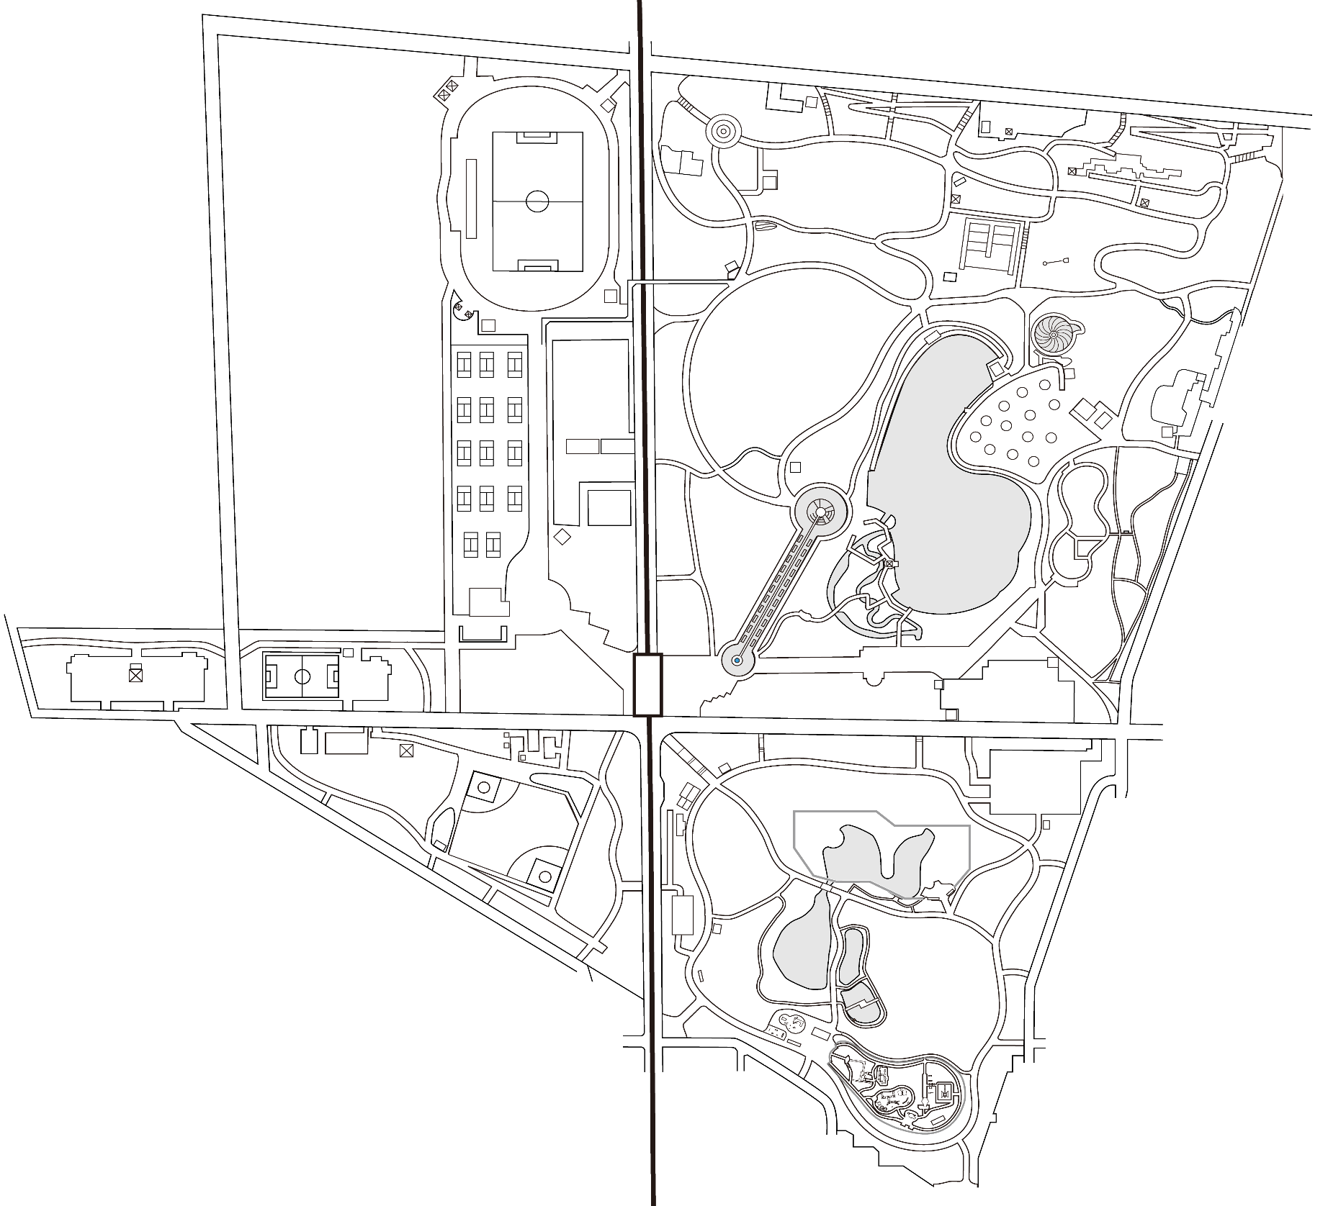
N

「陸上競技場での撮影について」をご確認ください。

＜求積図＞

ｍ

・撮影禁止エリアは
２．「撮影（写真・動画）の手続き及び注意事項について①」をご確認ください。
・複数ヶ所で撮影を希望される場合は、希望場所すべてに ■印を付け、「移動して撮影」と記入してください。
ｍ

㎡

撮影禁止エリア

